ANEXOS
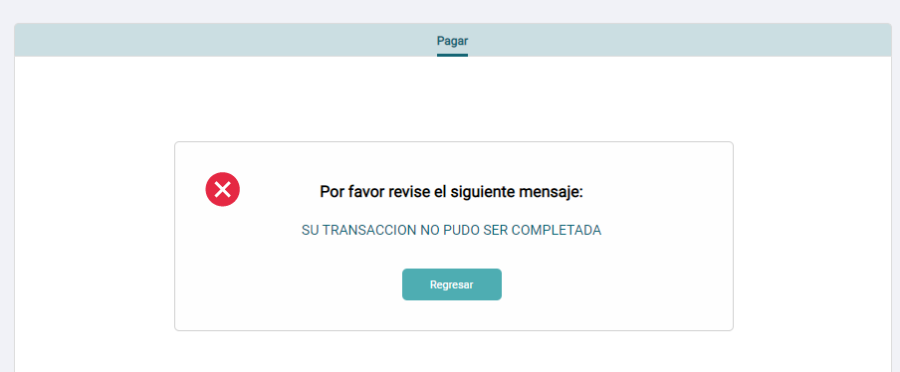
Ingresar al menú Pago de servicios

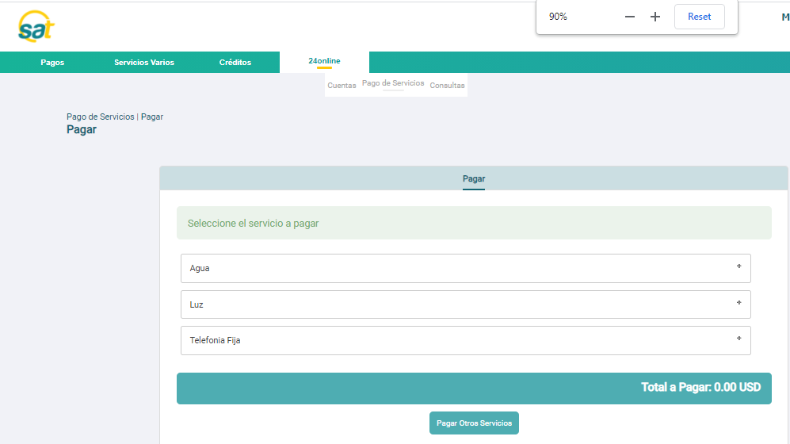

Presionar el botón Pagar Otros Servicios dentro de la pantalla principal de Pago de servicios.
Luego de ingresar al menú se presiona el botón inferior llamado Pagar Otros Servicios para avanzar a la siguiente pantalla
Se visualizará el mensaje en la pantalla de consulta: Este servicio no requiere matriculación. Para efectuar el pago debe ingresar la información adicional.
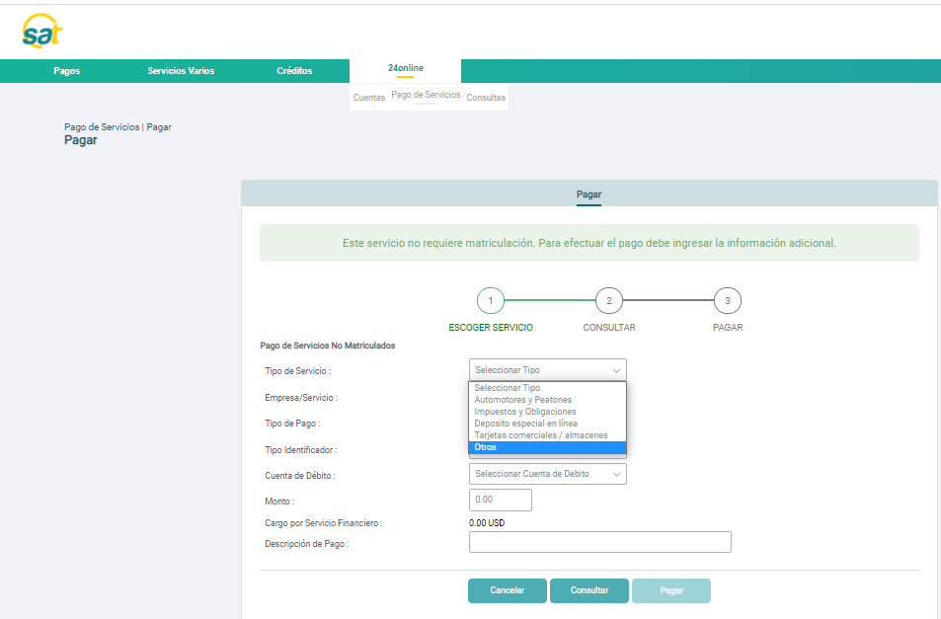

Seleccionar el tipo de servicio Otros en la pantalla de consulta de suministro sin matricular.
Al seleccionar el Tipo de Servicio Otros, se completan de manera automática los campos Empresa/Servicio, Tipo de Pago y Tipo Identificador.
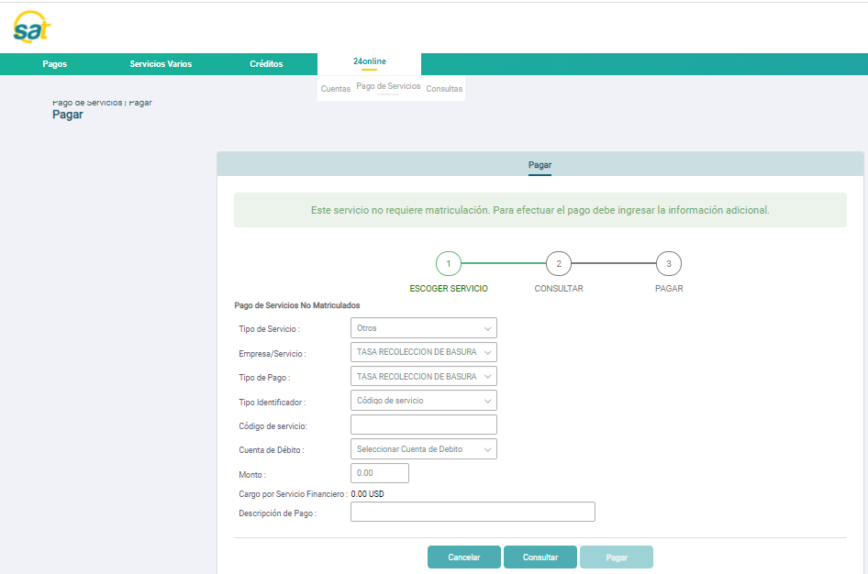

Digitar el suministro, seleccionar la cuenta de débito y presionar el botón Consultar.
Si el suministro es válido y posee deuda, se mostrará el valor de la deuda en el campo Monto. | Avanzará a la siguiente pantalla donde se muestra los nombres del abonado (dueño del código), valor a pagar, valor de la comisión y fecha de vencimiento.
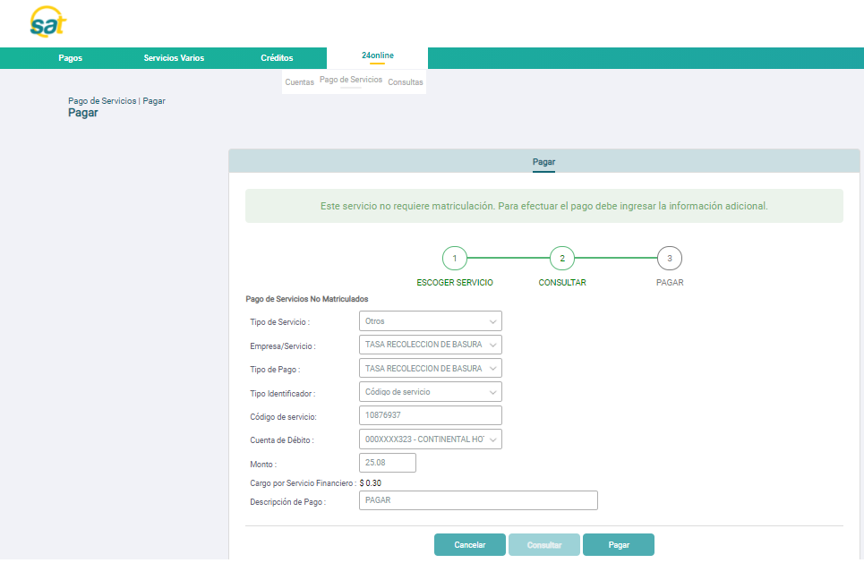
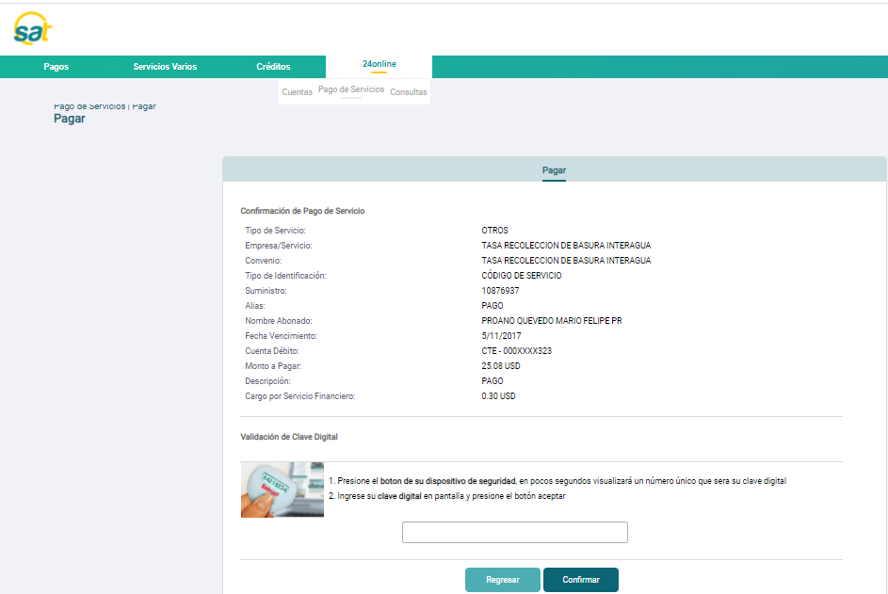

Consultar código no válido
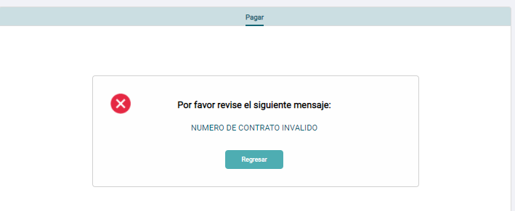

Presionar el botón Consultar sin seleccionar la cuenta bancaria
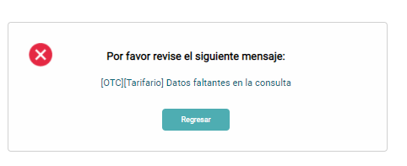

Presionar el botón Consultar sin digitiar el código

Consultar un suministro válido y luego presionar el botón Pagar para avanzar a la pantalla de Pago.
Si no se ingresa la descripción del pago el sistema no permitirá avanzar y se mostrará mensaje de error Debe ingresar todos los campos para continua.
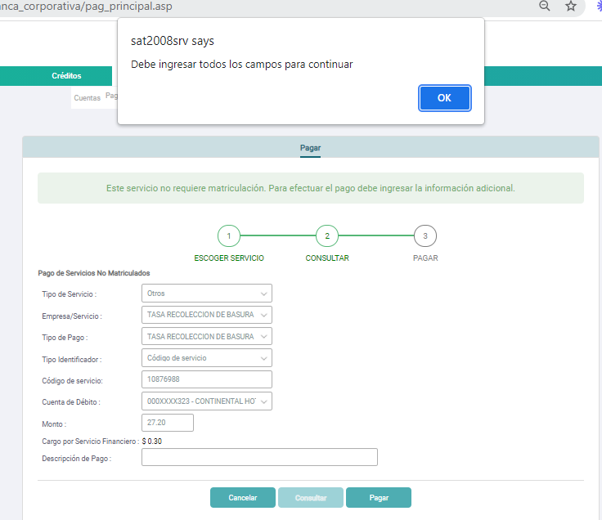

Consultar el suministro y el sistema no responde por más de 10 segundos aprox.

Avances GAP
Resumen de Avances de Pruebas - Vista para Testing

ESTATUS DE PRUEBAS
Estatus de Prueba
Total de Casos de Prueba Iniciales | 10
Casos de Prueba Exitosos | 10
Casos de Prueba Fallidos | 0
Casos de Prueba Pendientes | 0
Cobertura en Pruebas | 100 %
Pendiente | 0%

Cobertura de Prueba

